Story Map
STORY MAP : EDUTUTOR IA
6 activités utilisateur × 4 niveaux MoSCoW
👥 PERSONAS | 🎓 Étudiant (apprenant) · 👩‍🏫 Enseignant — depuis la perturbation, la Story Map couvre 2 rôles. Les stories étudiant (US-01→US-24) sont conservées ; les stories enseignant (US-25→US-34) sont ajoutées sans tout reprendre.
💡 OBJECTIF | Visualiser le scope d'EduTutor IA en 2D : qui fait quoi (colonnes) × quand (lignes). MVP en haut, abandonné en bas.
📐 FORMAT | 6 activités utilisateur en colonnes, 4 niveaux MoSCoW en lignes. Chaque cellule contient une story tagguée (US-XX) ou un placeholder à compléter.
✅ BON | « MVP / Uploader un cours : F2 Upload PDF ≤ 5 Mo ou texte ≥ 200 car. »
❌ À ÉVITER | « MVP / Uploader un cours : faire un super upload » (vague, non chiffré, intestable)

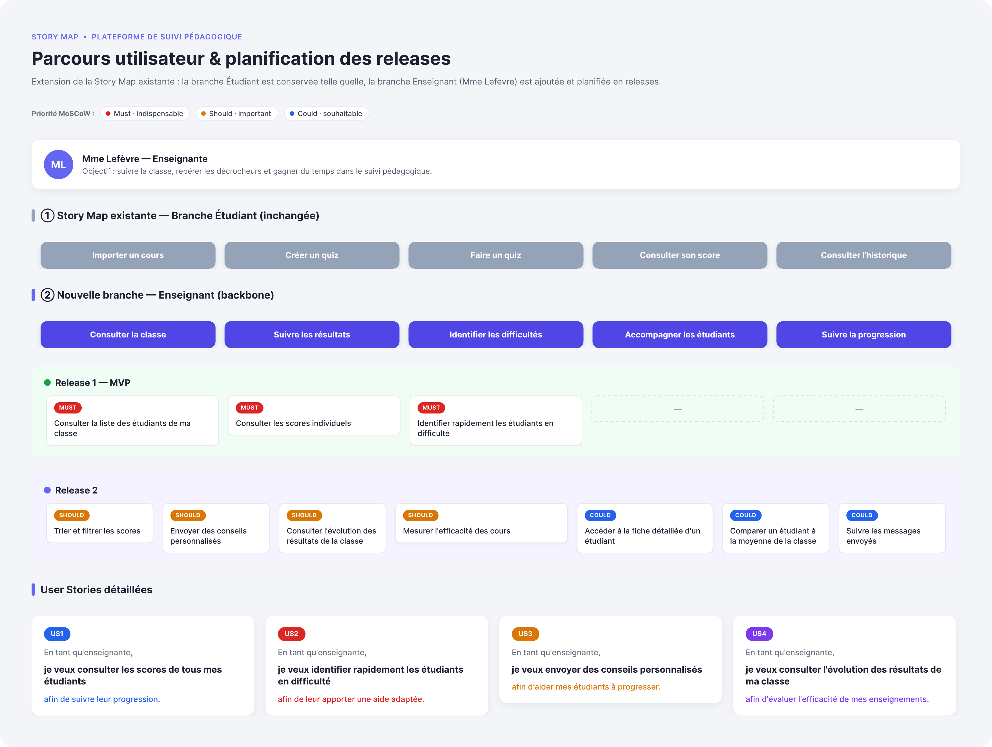
Niveau MoSCoW | 1. S'inscrire | 2. Uploader un cours | 3. Générer un quiz | 4. Passer le quiz | 5. Consulter résultats | 6. Gérer son compte (RGPD)
MUST : MVP Release 1 | 🎓 US-01 · F1 — Étudiant : inscription email + mot de passe (Django Auth standard). 👩‍🏫 US-25 — Enseignant : inscription avec rôle « enseignant » distinct, ouvrant l'espace de gestion cours & classes. | 🎓 US-02 · F2 — Étudiant : uploader un PDF ≤ 5 Mo OU saisir un texte ≥ 200 caractères pour se générer un quiz. 👩‍🏫 US-26 — Enseignant : uploader un support de cours (PDF ≤ 5 Mo) et le rattacher à une classe. | 🎓 US-03 · F3 — Génération automatique de 10 QCM via Llama 3.1 8B (Ollama local). 👩‍🏫 US-27 — Enseignant : relire, éditer et valider les 10 QCM générés avant publication à la classe. | 🎓 US-04 · F4 — Étudiant : soumission + correction automatique (1 bonne réponse / QCM). | 🎓 US-05 · F5 — Étudiant : score /10 + détail des bonnes et mauvaises réponses. 👩‍🏫 US-28 — Enseignant : tableau de bord des résultats agrégés de la classe (moyenne, % réussite par question). | 🎓 US-06 · F6 — Étudiant : historique persistant de ses quiz par utilisateur.
SHOULD : Release 2 | 🎓 US-07 — Étudiant : reset password par email (lien magique 24 h). | 🎓 US-08 — Étudiant : multi-cours, bibliothèque personnelle de cours uploadés. | 🎓 US-09 — Choix du niveau de difficulté + nombre de questions (5-20). | 🎓 US-10 — Étudiant : mode timer optionnel par question (10-30 s configurable). 👩‍🏫 US-29 — Enseignant : assigner un quiz à une classe avec date limite. | 🎓 US-11 — Étudiant : dashboard de progression par chapitre / cours. | 🎓 US-12 — Étudiant : export RGPD complet (JSON + CSV, Art. 15/20), lié J3-bis. 👩‍🏫 US-30 — Enseignant : gérer la liste des étudiants de sa classe (inviter / retirer).
COULD : Release 2 | 🎓 US-13 — Login social Google / Apple OAuth (étudiant & enseignant). | 🎓 US-14 — Import d'un cours depuis une URL (article web, blog). | 🎓 US-15 — Mode questions ouvertes (correction LLM avec barème). 👩‍🏫 US-33 — Enseignant : ajouter ses propres questions manuelles à un quiz généré. | 🎓 US-16 — Mode flashcards type Anki (révision espacée). | 🎓 US-17 — Étudiant : identification automatique des lacunes par chapitre. 👩‍🏫 US-32 — Enseignant : export CSV des résultats de la classe pour son carnet de notes. | 🎓 US-18 — Suppression compte + données (RGPD Art. 17, droit à l'oubli).
WON'T (this time) | US-19 — SSO entreprise SAML / OIDC (B2B Release 3+). Reporté : hors périmètre pédagogique MVP. | US-20 — Source vidéo ou audio (transcription Whisper coûteuse). Reporté : coût / infra. | US-21 — Compétition multi-joueurs (hors cible primaire). Reporté. 👩‍🏫 US-34 — Enseignant : détection de plagiat entre copies. Reporté : moteur dédié, hors MVP. | US-22 — Mode IA conversationnelle (chatbot type Khanmigo). Reporté. | US-23 — Stats temps réel collectives (besoin marginal MVP). Reporté. | US-24 — Personnalisation thème UI (thème sombre déjà imposé). Reporté.

📌 LÉGENDE
MUST | Sans cette story, le produit n'a pas de sens. Engagement Sprint 1-5.
SHOULD | Important, à inclure si capacité disponible. Engagement Sprint 6-7.
COULD | Bonus apprécié si temps en surplus. Sprint 7 si la R1 a été vite.
WON'T | Décision EXPLICITE de ne pas faire cette release. À documenter.

✍️ À VOUS | Adaptez chaque cellule à VOTRE équipe : tag US-XX, ajout de stories supplémentaires (insertion de lignes), suppression des stories que vous ne reprenez pas.

